処理フロー
※エクセル標準レイアウトにて、縮小率85%での閲覧を推奨（解像度1920*1080環境にて）

開始
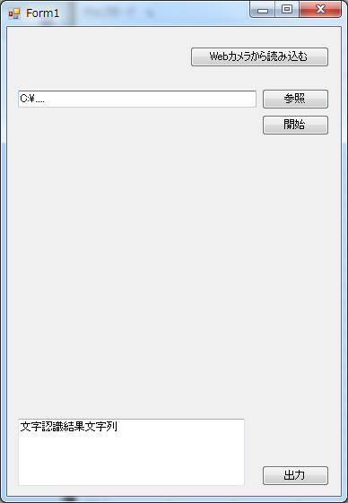
ここに読み込んだ画像が表示される
TextBox①
TextBox②
PictureLabel
Form1
初期状態 押下不可
編集不可

Form1表示

ユーザの選択

各イベントへ

Webカメラ
から読み込む
TextBox① パス手動入力
参照
 | 高崎

『Webカメラから読み込む』押下
『参照』 押下
TextBox① パス入力

Form2表示
Form2閉じる
参照Form表示
参照Form閉じる

Webカメラ 正常？
NO
OKボタン押下
エラーポップアップ
ボタン判定
キャンセル

YES
開く

ここに読み込んだカメラ映像が表示される
CameraLabel
Form2
CameraLabel カメラ映像表示
参照Form閉じる

TextBox① パス自動入力
キャンセル/xボタン
ボタン判定
キャンセル確認 ポップアップ

シャッター
『開始』 押下可能になる
ボタン判定
キャンセル

TextBox①適切な値?
OKボタン押下
OK
NO
エラーポップアップ
Form2閉じる

Yes

PictureLabel 取得画像表示
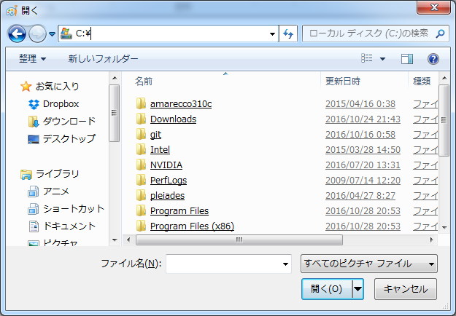
参照Form

文字認識処理

TextBox② 結果文字列表示

『出力』 押下可能になる

押さない
『出力』 押す？

押す
横川

『出力』 押下

テキストファイル 出力

終了
 |  | 終了……というか、処理は何度も繰り返せる

 |  | フォーム終了処理のトリガーは決めていない
 |  | ・『閉じる』ボタンをつける
 |  | ・xボタンで閉じさせる 等

 |  | フォーム終了時やテキストファイル出力時、その他にて、
 |  | エラーや確認・Infoのポップアップを出現させるべきかどうかについては要検討。

 |  | 文字認識処理については処理内容を理解できていないため、
 |  | 具体的なフローを作らなかった。

素材
入出力
端子
処理
定義済み処理

ループの開始
ループの終了
判断

ここに読み込んだ画像が表示される
TextBox①
TextBox②
PictureLabel
Form1
初期状態 押下不可
編集不可
ここに読み込んだカメラ映像が表示される
CameraLabel
Form2
参照Form

